工作表1
PAMIR产品表
序号 | 款号 | 图片 | 材质 | 尺码 | 颜色 | XS | S | M | L | XL | 2XL | 3XL | 4XL | 价格（含税） | 下单起订量
1 | LR228 | 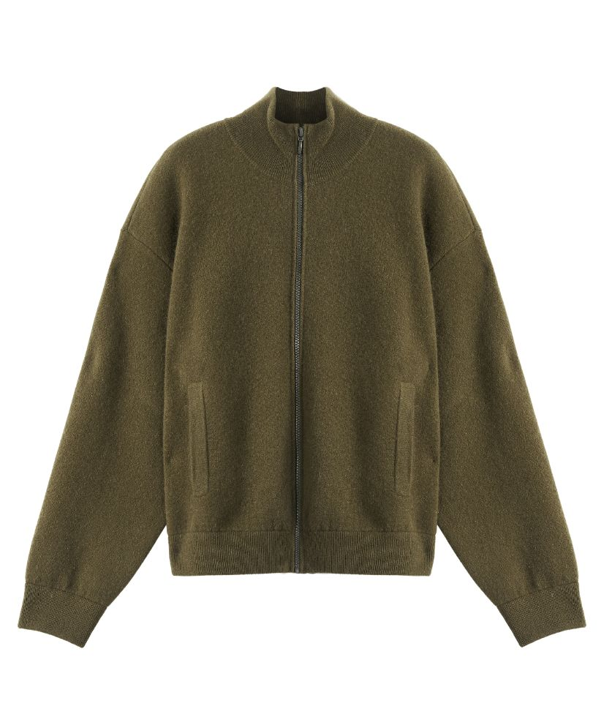 | 100%山羊绒 16.8微米 | S-XL | 咖绿色 |  | 62 | 70 | 52 | 41 |  |  |  | 1272
 |  | 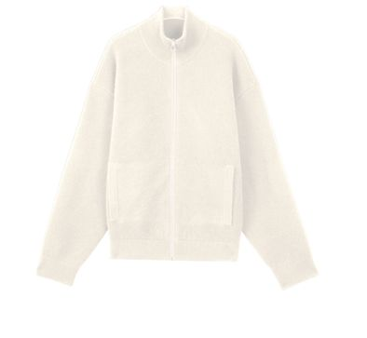 |  |  | 米白色 |  | 42 | 70 | 49 | 33
2 | LR229 | 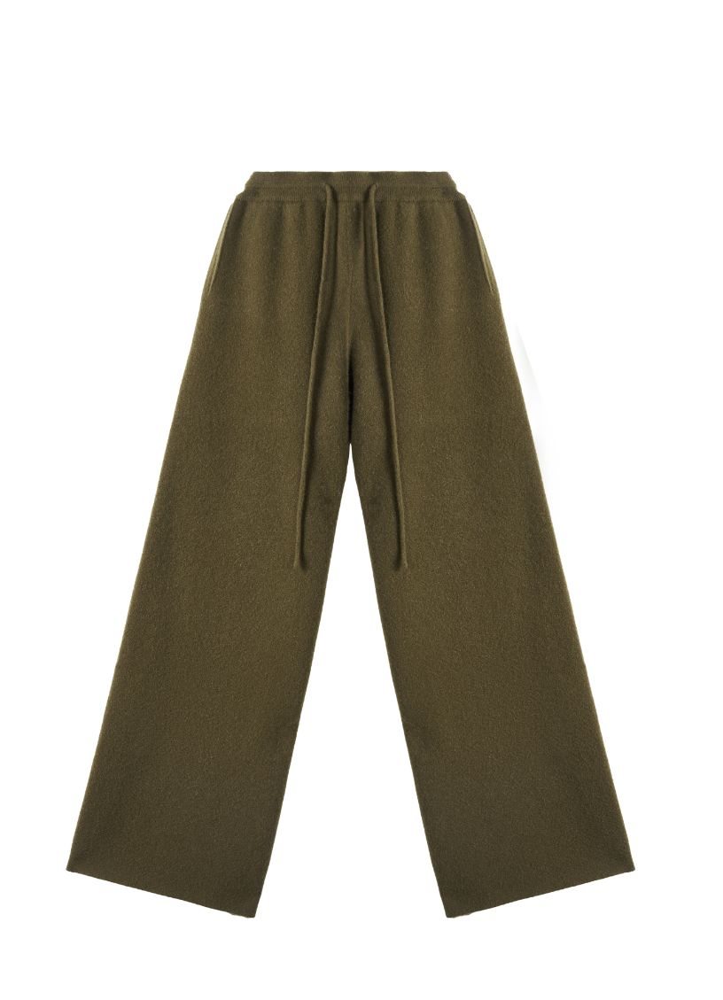 | 100%山羊绒 16.8微米 | S-XL | 咖绿色 |  | 59 | 64 | 46 | 38 |  |  |  | 1272
 |  | 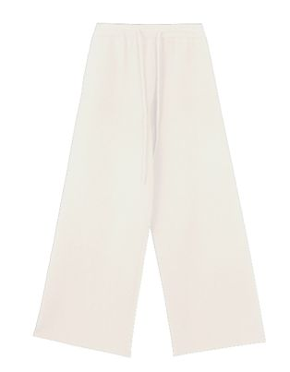 |  |  | 米白色 |  | 50 | 65 | 55 | 35
3 | H140 | 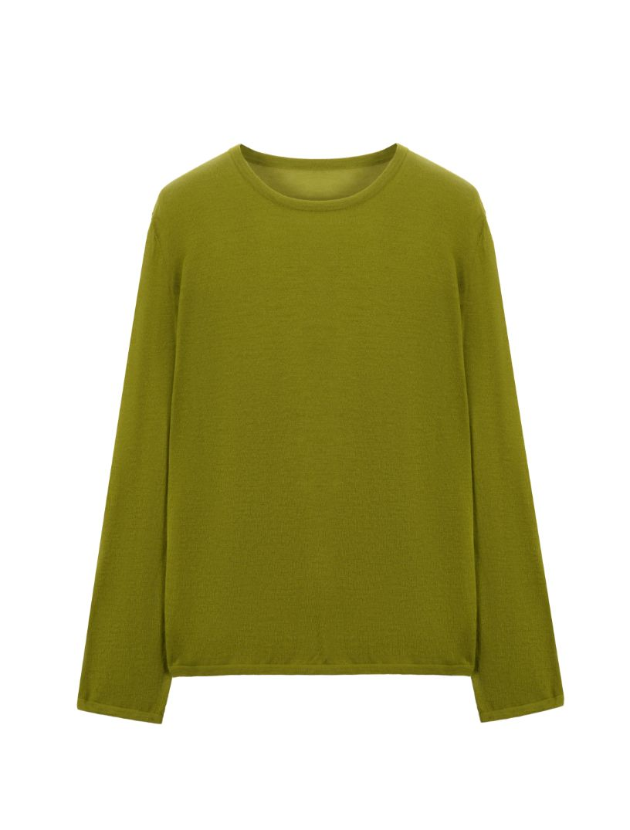 | 100%山羊绒 15.3微米 | M-XL | 草绿 |  |  | 0 | 0 | 0 |  |  |  | 477
 |  | 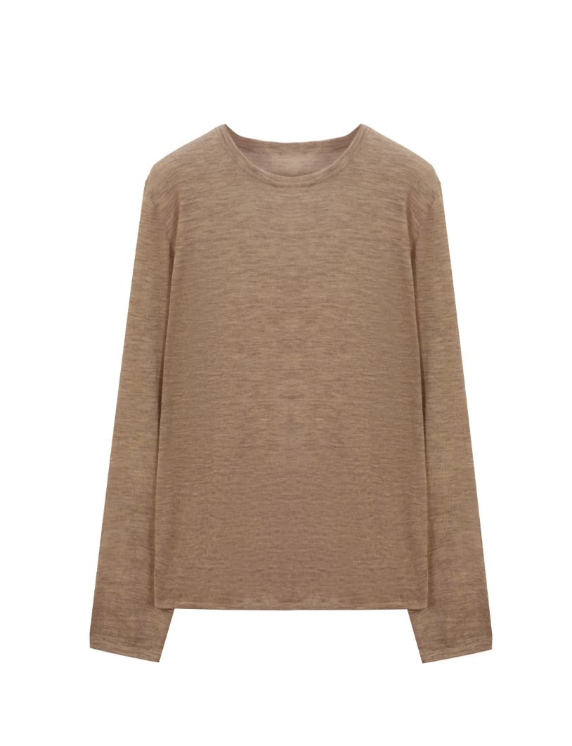 |  |  | 驼色 |  |  | 0 | 7 | 0
 |  | 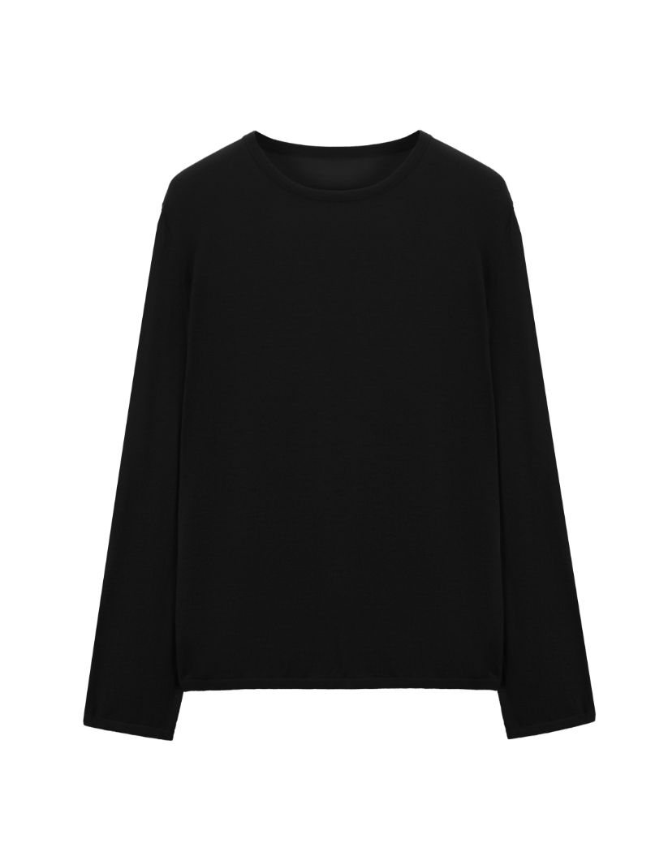 |  |  | 黑色 |  |  | 30 | 44 | 35
 |  | 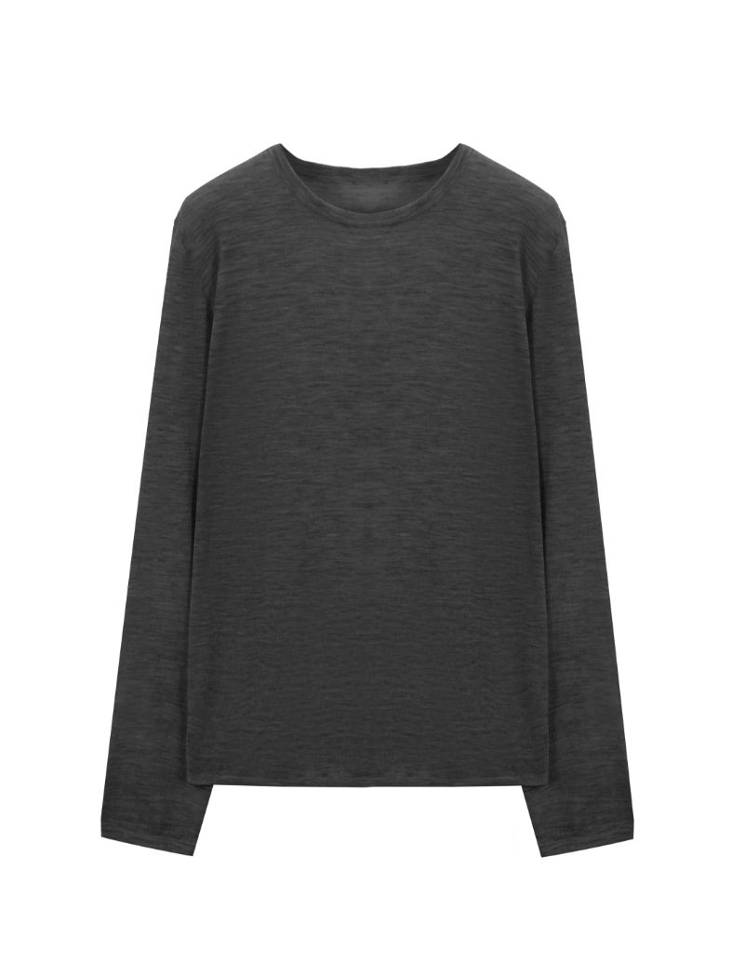 |  |  | 深灰 |  |  | 49 | 72 | 81
 |  | 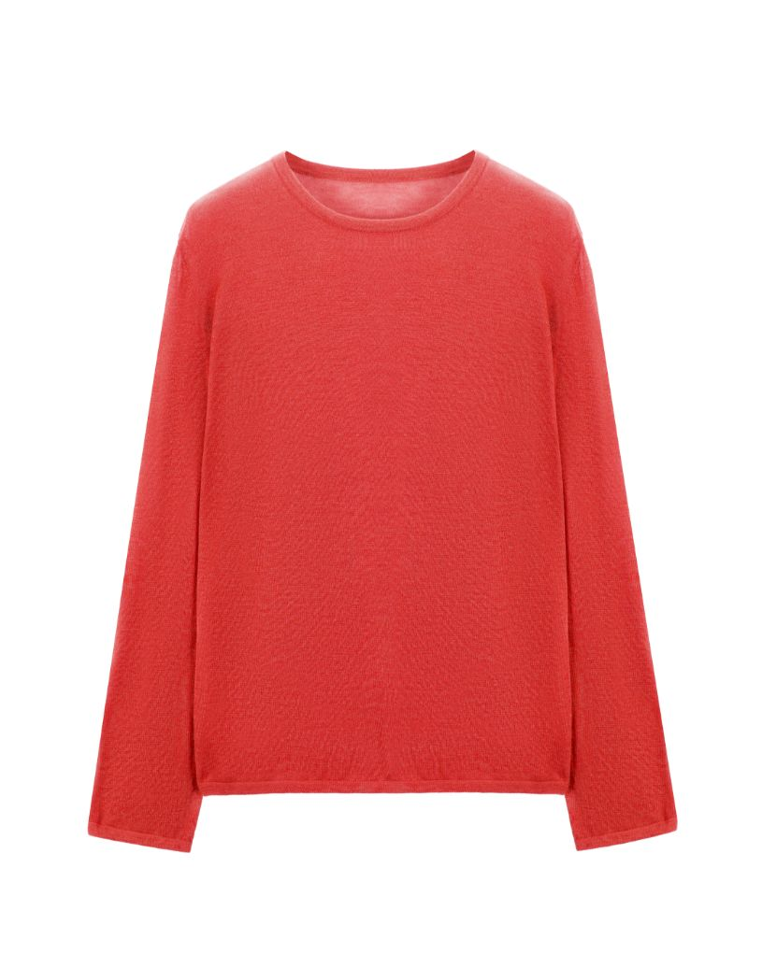 |  |  | 深灰 |  |  | 15 | 6 | 0
4 | PZ930 | 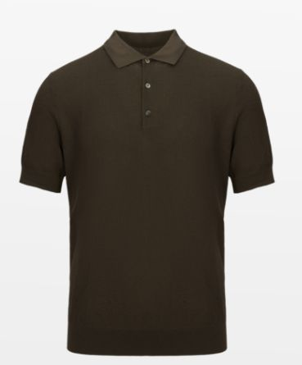 | 100%绵羊毛 14.5微米 | M-3XL | 咖色 |  |  | 4 | 10 | 18 | 10 | 10 |  | 525
5 | HPZ887 | 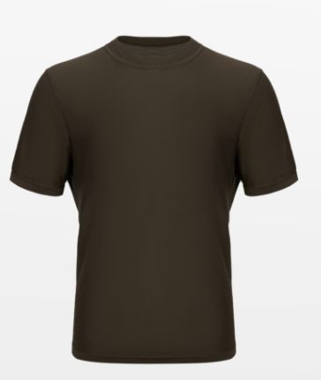 | 100%绵羊毛 14.5微米 | M-2XL | 咖色 |  |  | 3 | 9 | 19 | 15 |  |  | 472
6 | PZ647 | 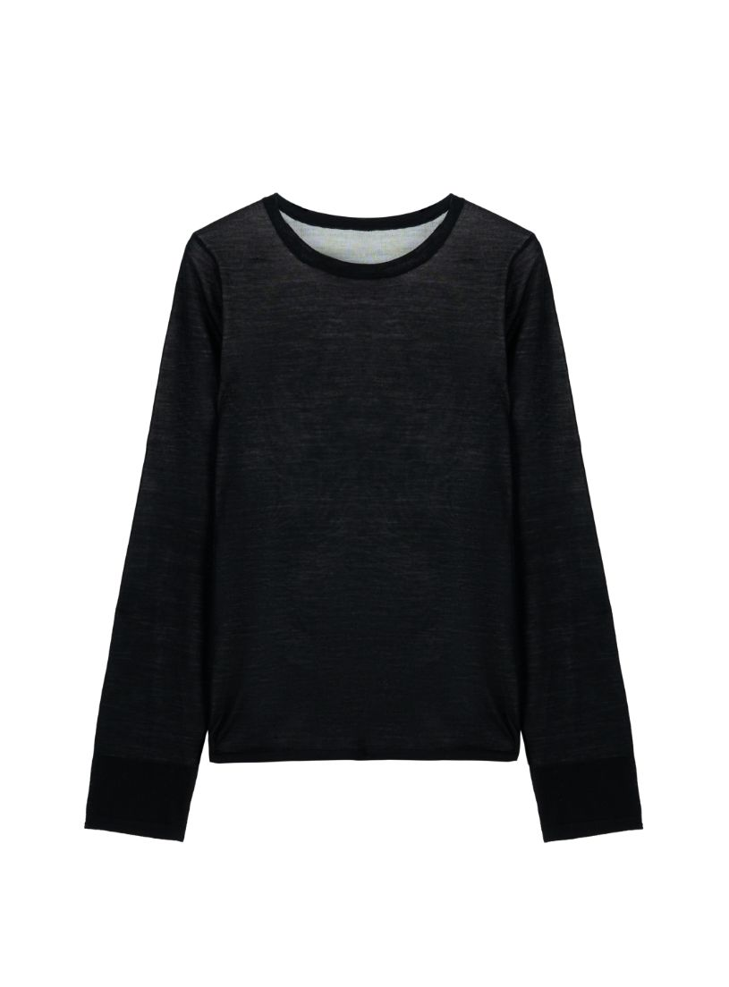 | 100%绵羊毛 14.5微米 | S-L | 黑白 |  | 210 | 193 | 142 |  |  |  |  | 477
7 | PZ754 | 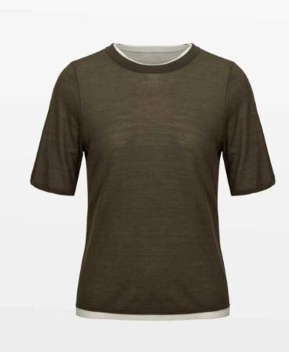 | 100%绵羊毛 14.5微米 | S-L | 咖绿 |  | 24 | 29 | 20 |  |  |  |  | 424
 |  | 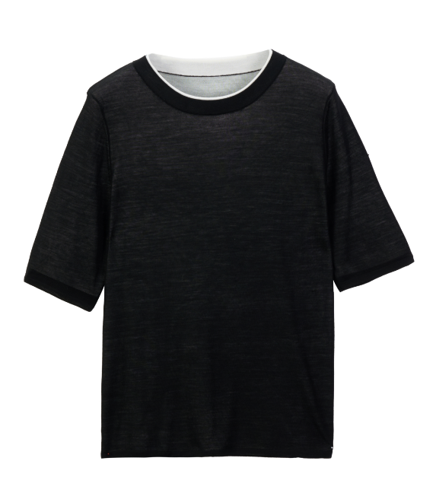 |  |  | 黑白 |  | 20 | 40 | 30
 |  | 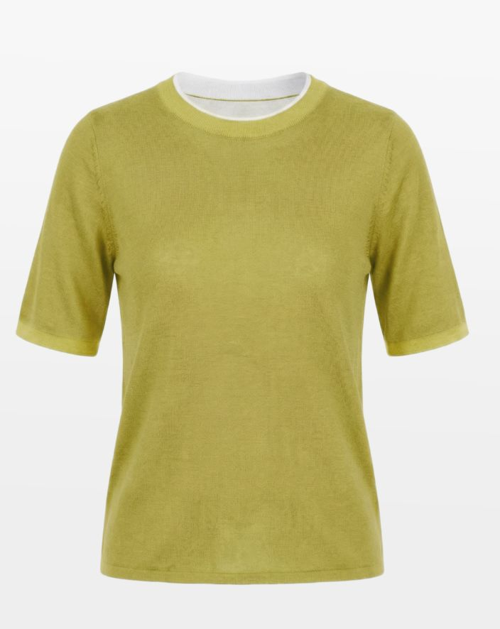 |  |  | 黄绿 |  | 24 | 33 | 24
8 | PZ944 | 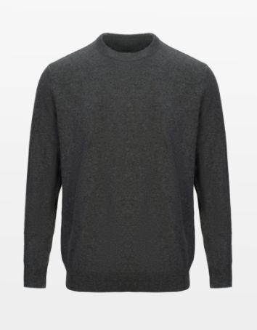 | 100%绵羊毛 14.5微米 | M-3XL | 黑灰色 |  |  | 11 | 39 | 31 | 32 |  |  | 445
9 | PZ945 | 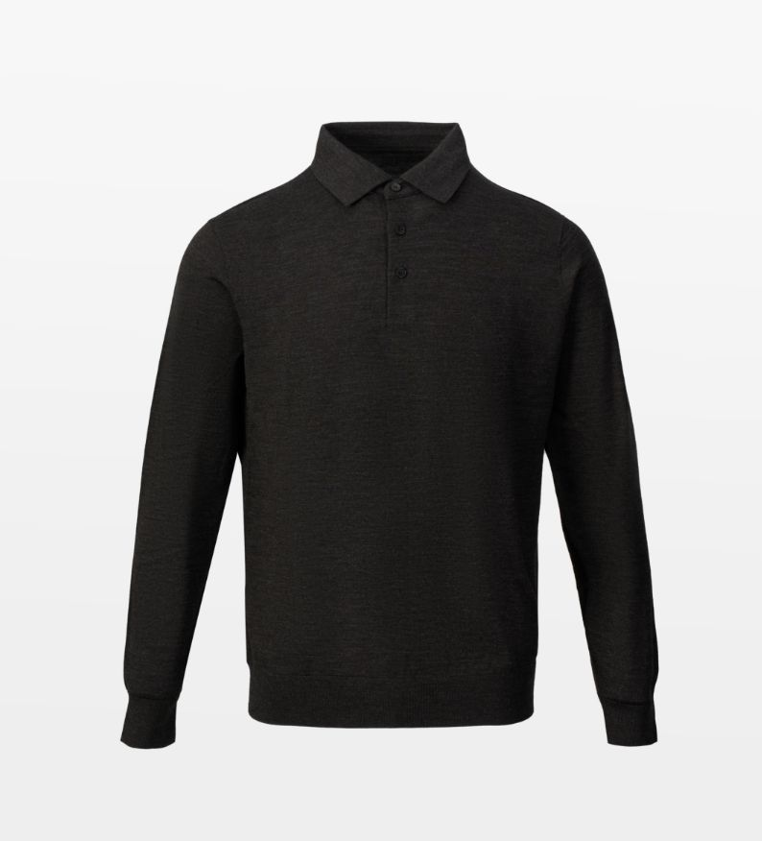 | 100%绵羊毛 14.5微米 | M-3XL | 黑灰色 |  |  | 10 | 26 | 29 | 35 |  |  | 477
10 | HTF022 | 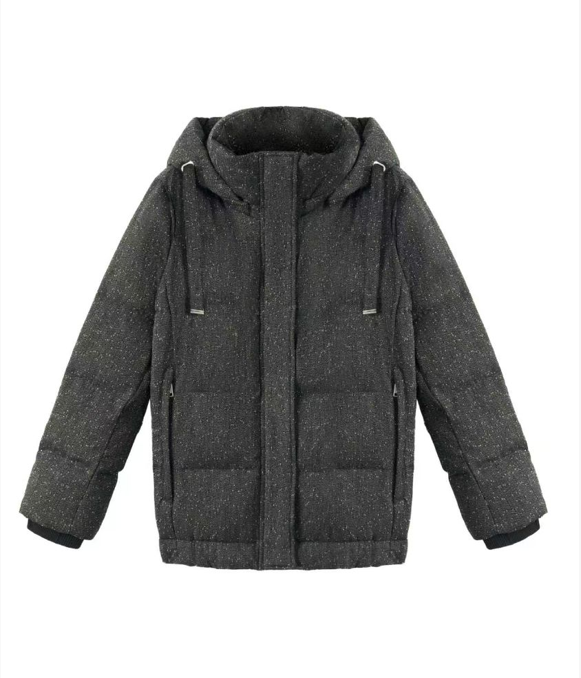 | 面料：95%绵羊毛5%涤纶 里布：100%聚酯纤维 | S-L | 星空灰 |  | 36 | 42 | 32 |  |  |  |  | 1749
 |  | 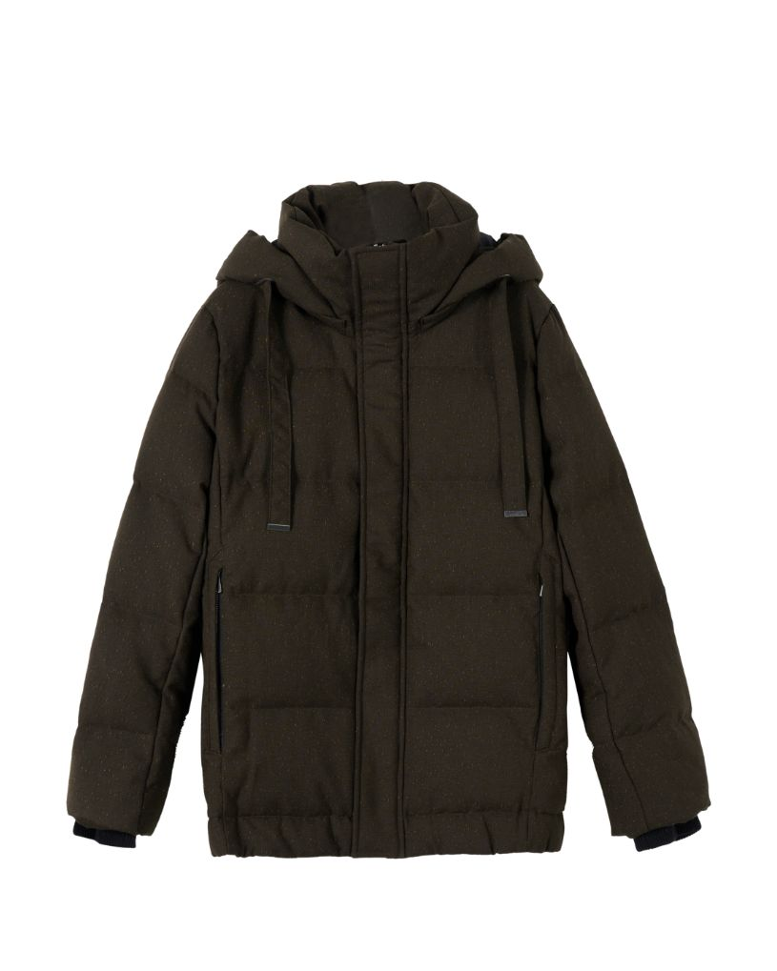 |  |  | 绿色 |  | 42 | 67 | 33
11 | HH141 | 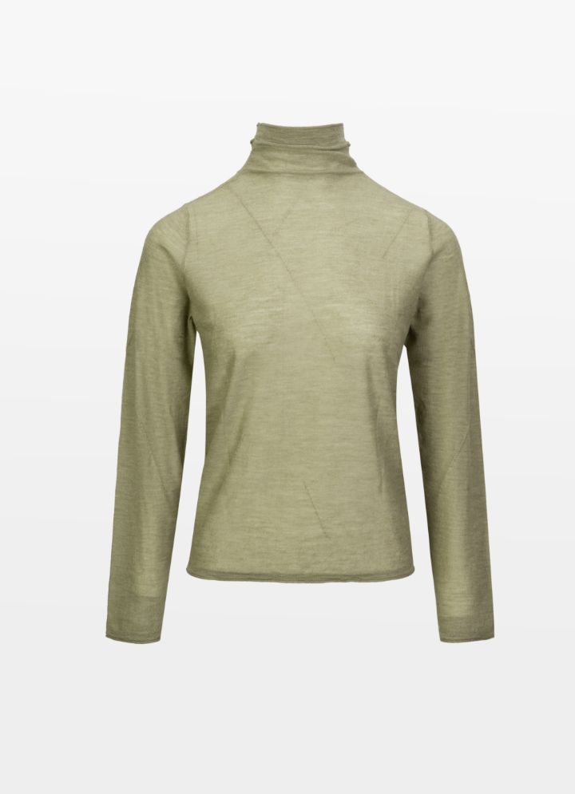 | 100%山羊绒 15.3微米 | M-XL | 石茶色 |  |  | 20 | 20 | 20 |  |  |  | 742
 |  | 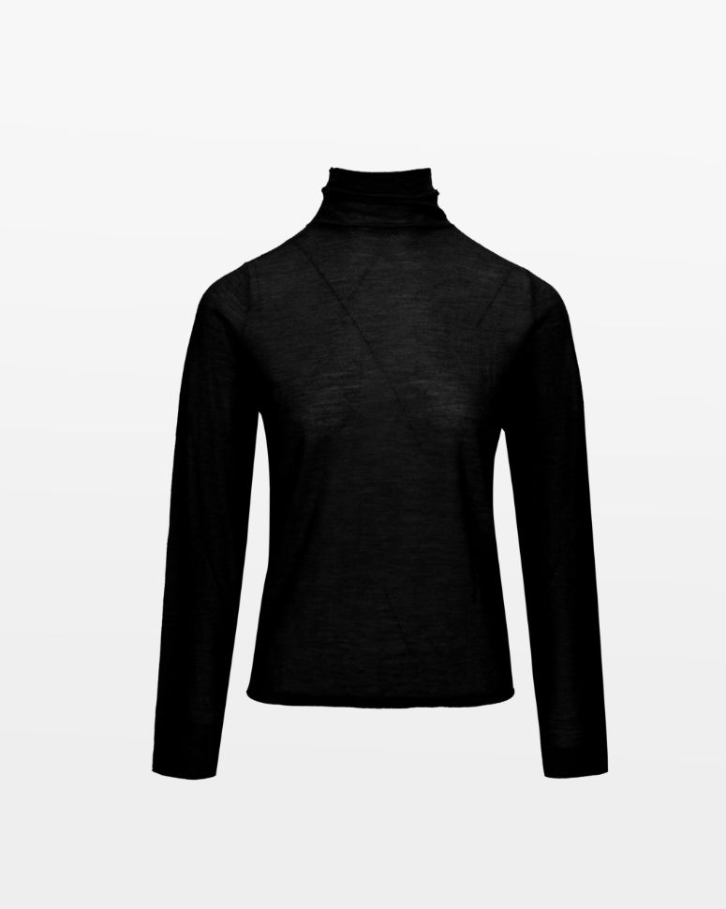 |  |  | 羽黑色 |  |  | 20 | 20 | 20
 |  | 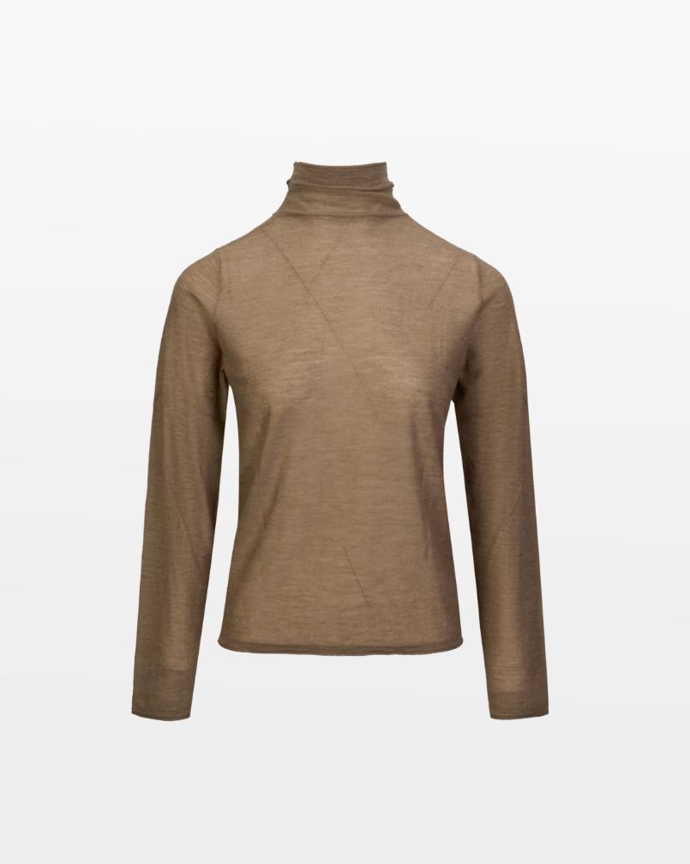 |  |  | 杏仁驼 |  |  | 20 | 20 | 20
12 | T089 | 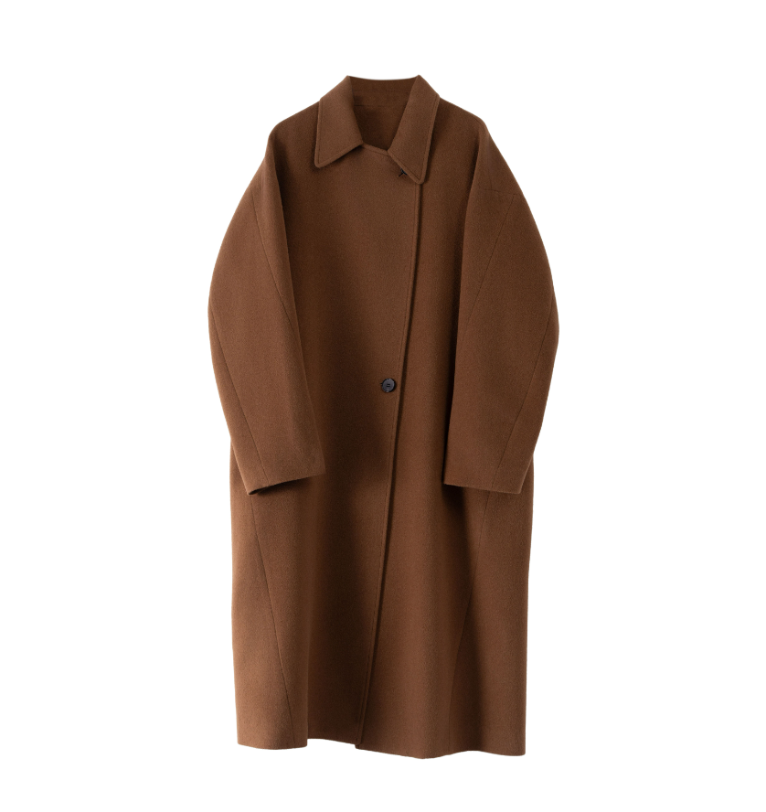 | 面料： 100%小骆驼绒 里布： 100%桑蚕丝 | S-XL | 驼色 |  | 16 | 47 | 33 | 25 |  |  |  | 3710
 |  |  |  |  | 黑色 |  | 29 | 33 | 45 | 23
 |  | 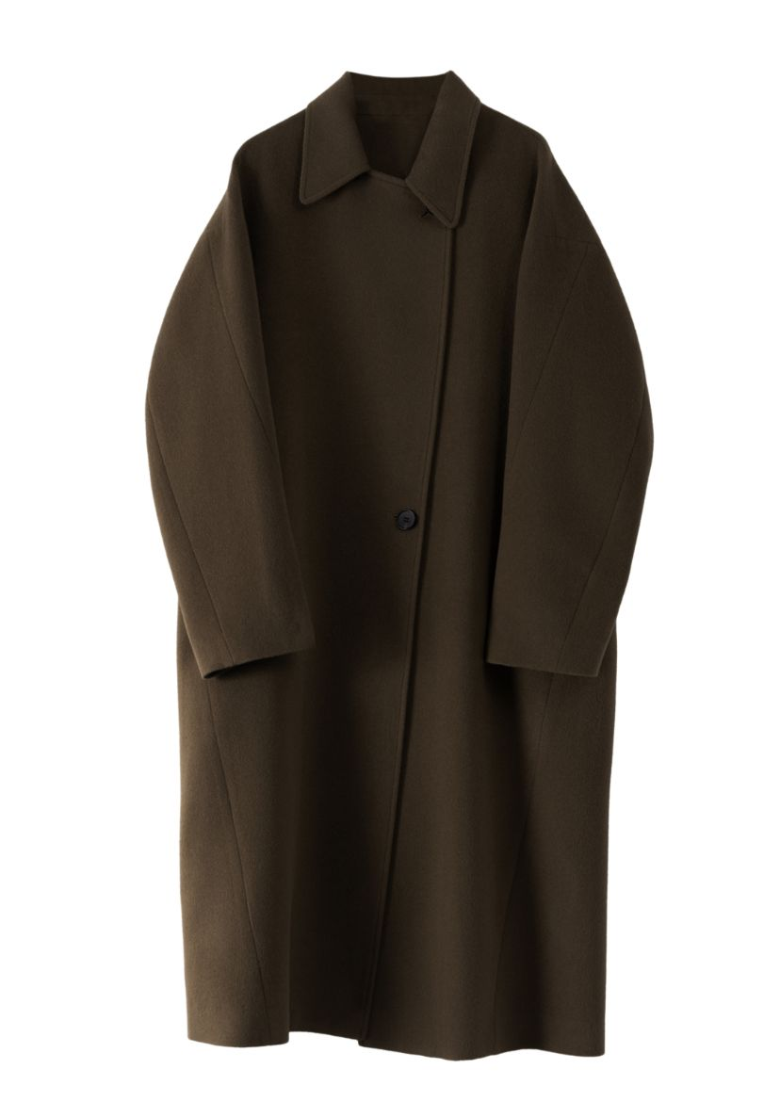 |  |  | 咖绿色 |  | 6 | 11 | 21 | 12
13 | HLR139 | 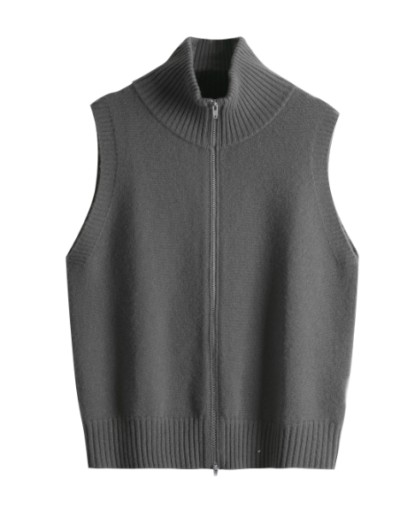 | 100%山羊绒 可机洗 16.8微米 | M-L | 碳灰 |  |  | 68 | 62 |  |  |  |  | 493
 |  | 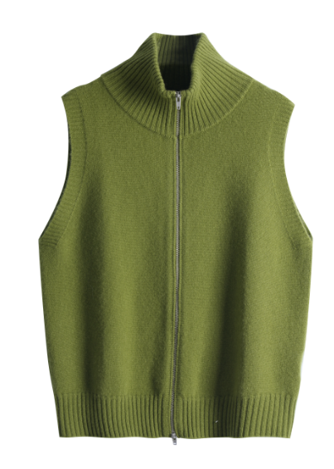 |  |  | 嵩叶绿 |  |  | 50 | 29
 |  | 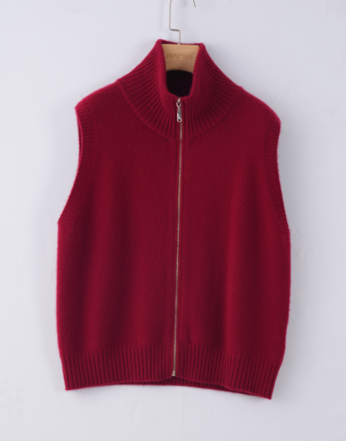 |  |  | 红色 |  |  | 62 | 65
14 | LR346 | 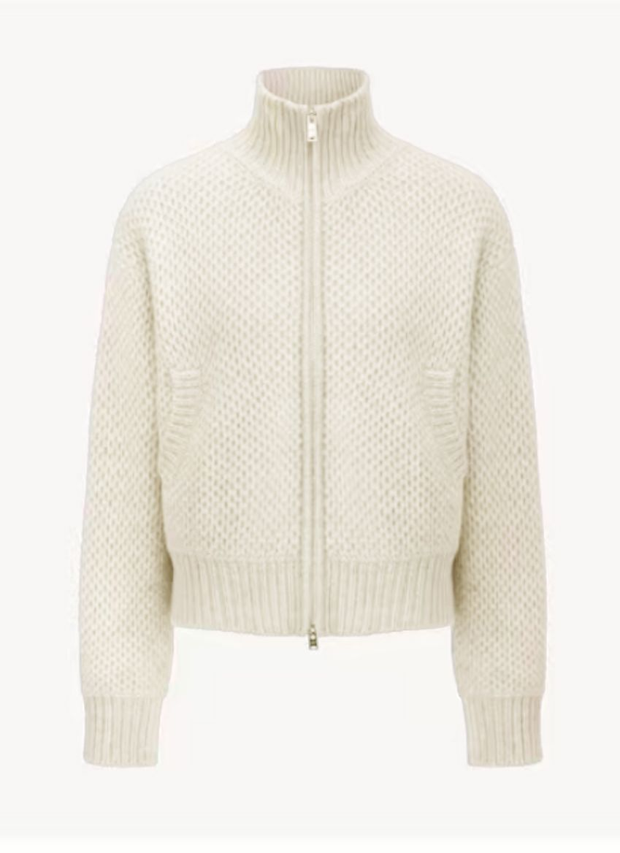 | 100%山羊绒 16.8微米 | M-L | 菱花白 |  |  | 20 | 10 |  |  |  |  | 1049
 |  | 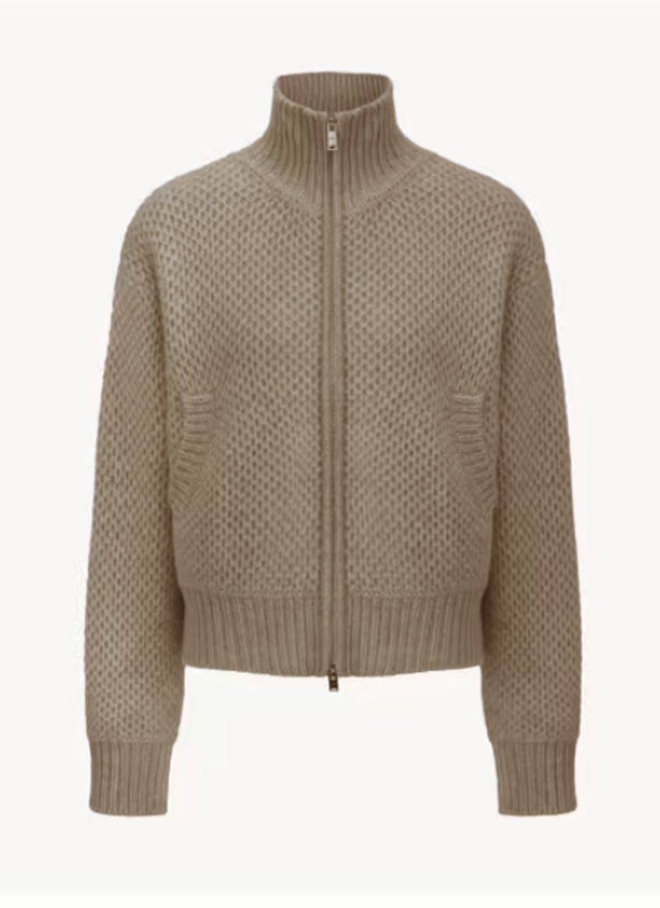 |  |  | 摩卡棕 |  |  | 50 | 30
15 | HPZ691 男 | 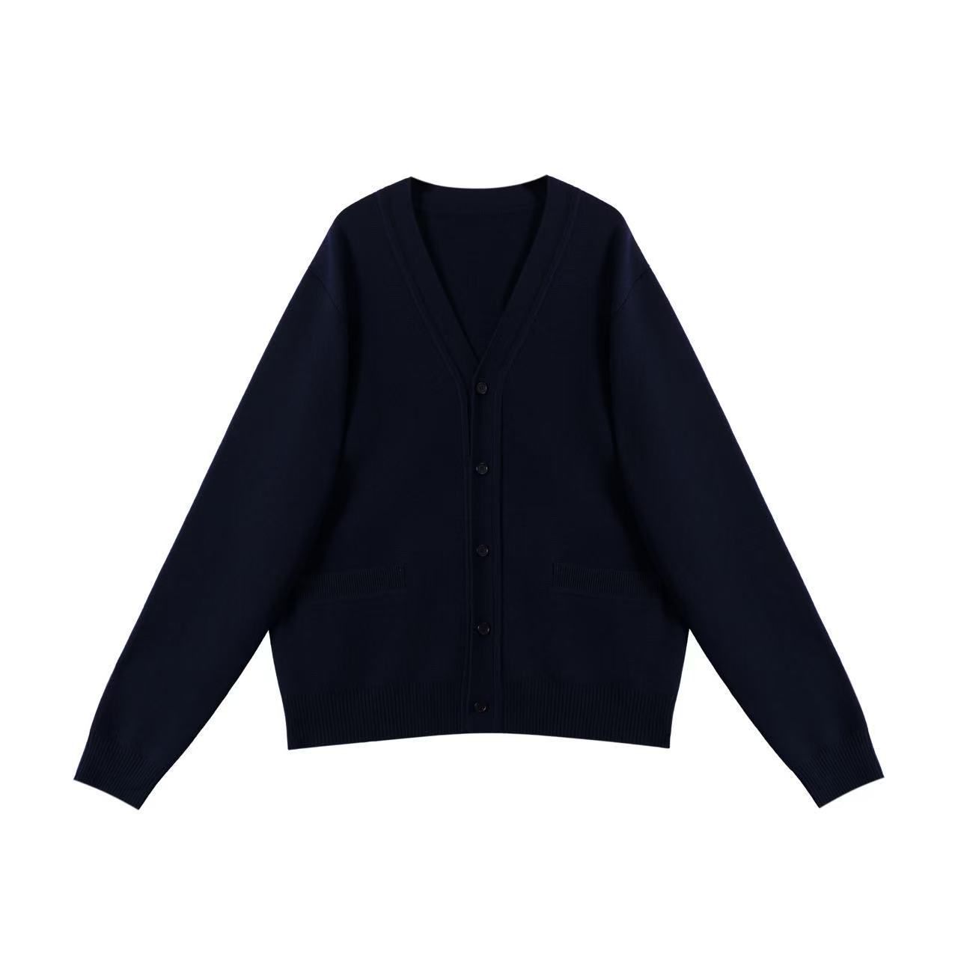 | 100%绵羊毛 17.5微米 | S-2XL | 藏青 |  | 25 | 43 | 43 | 16 | 29 |  |  | 519
16 | PZ347 | 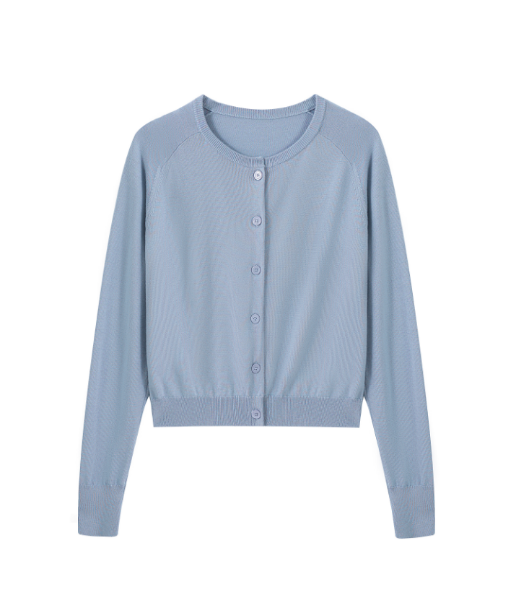 | 100%绵羊毛 17.5微米 | S-L | 浅蓝 |  | 0 | 0 | 0 |  |  |  |  | 249 | 100件/色
 |  | 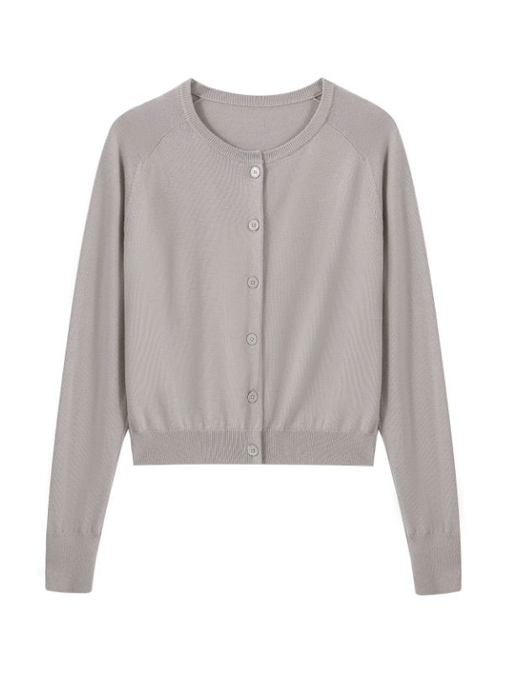 |  |  | 深卡其 |  | 0 | 0 | 0
17 | PZ348 | 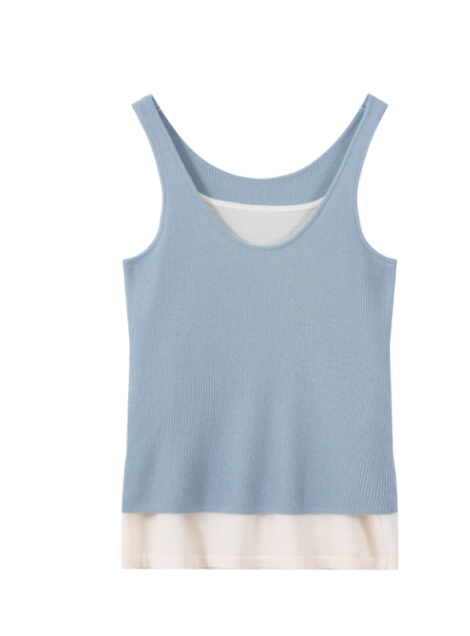 | 100%绵羊毛 17.5微米 | S-L | 浅蓝 |  | 0 | 0 | 0 |  |  |  |  | 217 | 100件/色
 |  | 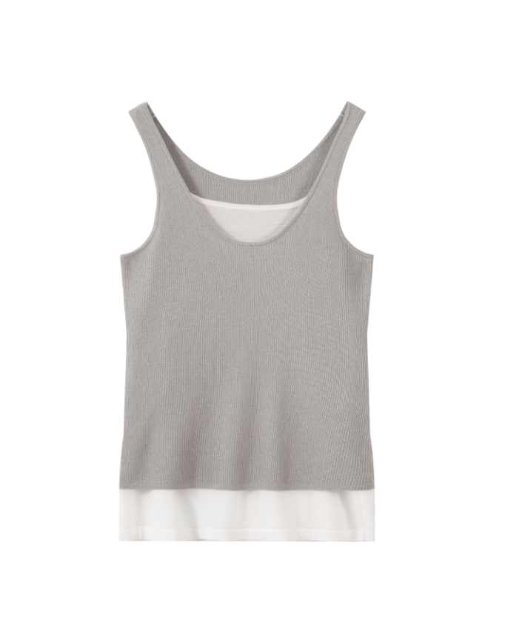 |  |  | 深卡其 |  | 0 | 0 | 0
18 | PZ349 | 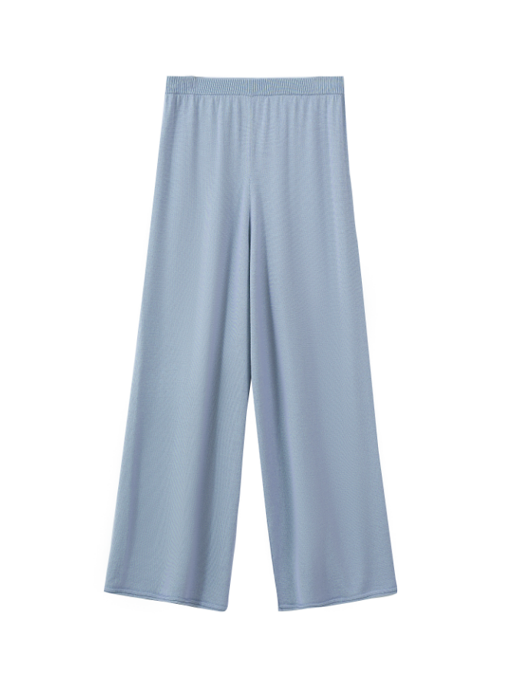 | 100%绵羊毛 17.5微米 | S-L | 浅蓝 |  | 0 | 0 | 0 |  |  |  |  | 323 | 100件/色
 |  | 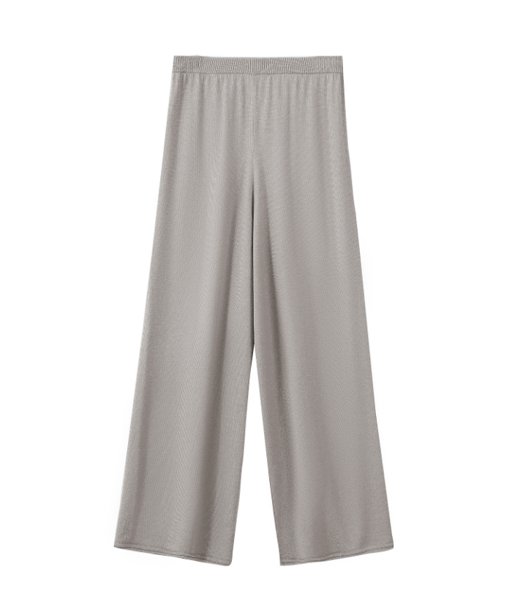 |  |  | 深卡其 |  | 0 | 0 | 0

